Home Language Survey
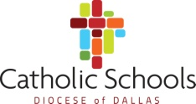
QUESTIONARIO DEL LENGUAJE EN EL HOGAR

ESCUELA: |  | AÑO ESCOLAR: |  | 2026-2027

1. | El lenguaje mas común usado en el hogar |  | Inglés

 |  |  | Otro

2. | Idioma principal del estudiante: |  | Inglés

 |  |  | Otro

Firma del padre/tutor:

ESCRIBA EL NOMBRE |  | FECHA

FIRMA

